테스트 케이스별 결과 화면
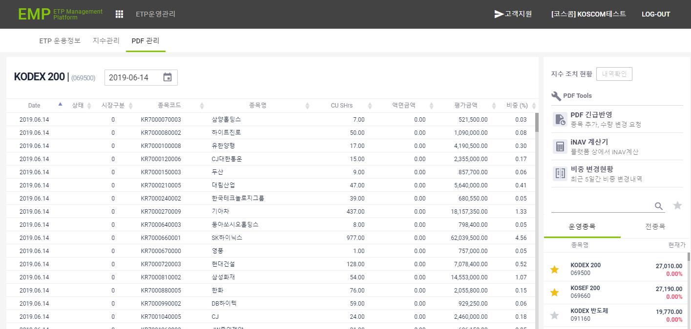
ETP 플랫폼 구축 |  |  |  | 단위테스트 결과서
단위테스트 ID | UT-ETP-OP-09 | 단위테스트명 | ETF PDF 정보조회
업무구분 | ETP | 작성자 | 최병국

1. 로그인한 삼성 운용사의 데이터만 조회되는지 확인한다.
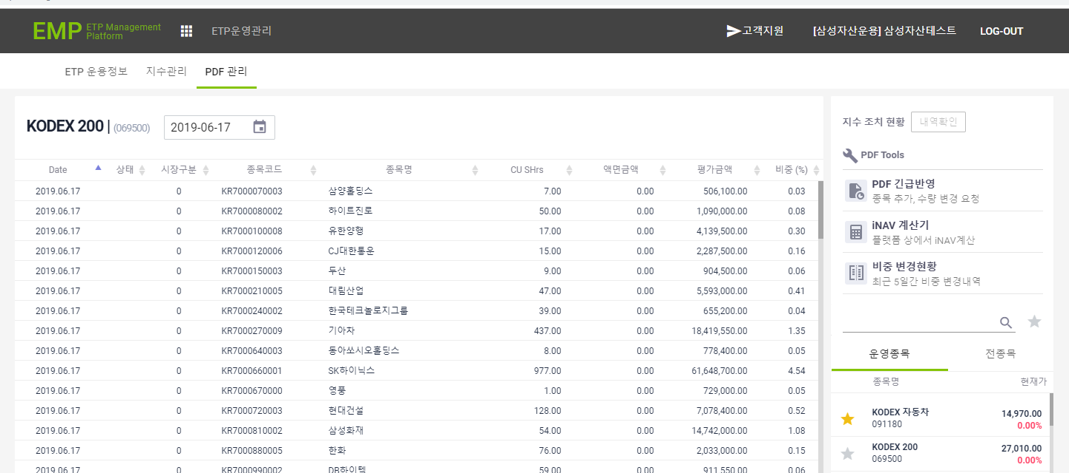

2. 로그인한 코스톰의 데이터만 조회되는지 확인한다.
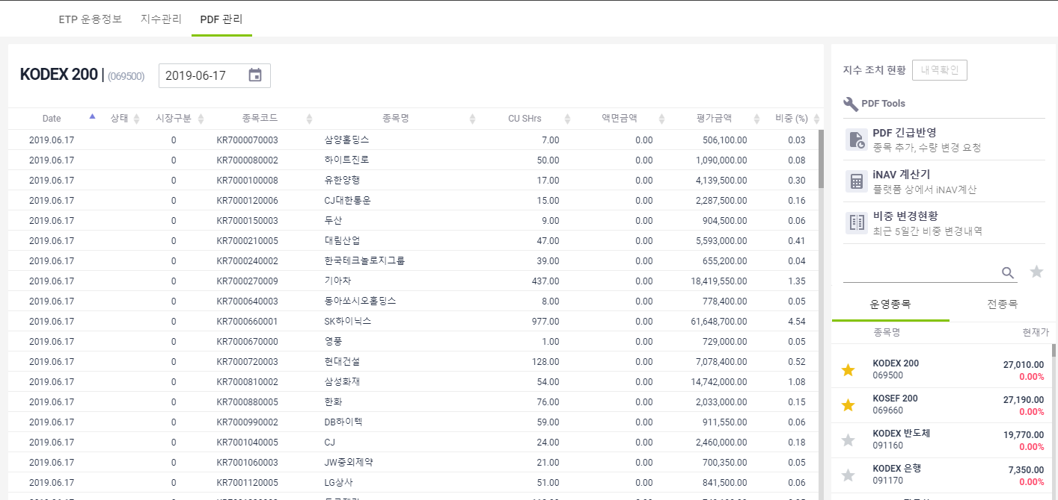
3. 날짜 변경시 해당일에 데이터가 조회되는지 확인한다.

